상품제안서
실리콘 바매트 컵받침 코스타 | 상품코드: S12907

 |  |  |  |  |  |  | 02-713-8555 | www.synergygift.co.kr
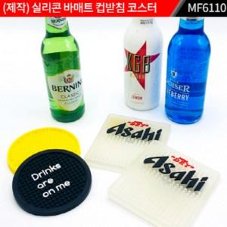

【상세/제작정보】 | <p>주문제작 제품입니다.&nbsp;</p><p>색상은 기본 5도 기준이며, 색상 추가 시 단가는 변경됩니다.&nbsp;</p><p>​&nbsp;</p>

【인쇄/포장옵션】 | 실크 / 포장불가능

【공급단가】 | 수량 | 500~ | 1,000~ | 3,000~ | 5,000~ | 10,000~
*VAT별도 | 단가 | 2,730원 | 2,340원 | 2,250원 | 2,160원 | 2,100원

【상품 URL】 | https://synergygift.co.kr:443/src/goods_detail.php?gdno=18002

